Diagrama de flujo
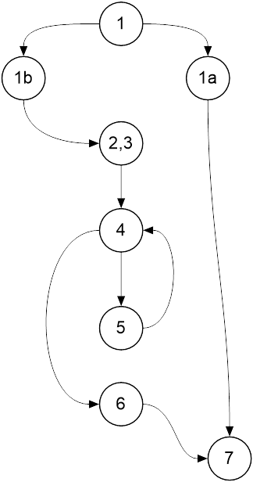
 | Clase: Empresa

 | public String listarObservaciones(int nPed)
 | throws EmpresaException
 | {
1 | if(!pedidos.containsKey(nPed))
1a | throw new EmpresaException("Pedido inexistente.");
2 | Iterator<Observacion> it = pedidos.get(nPed).getListaObservaciones().iterator();
3 | String info = "";
4 | while(it.hasNext())
5 | info += it.next().toString() + System.lineSeparator();
6 | return info;
7 | }

